Array multi
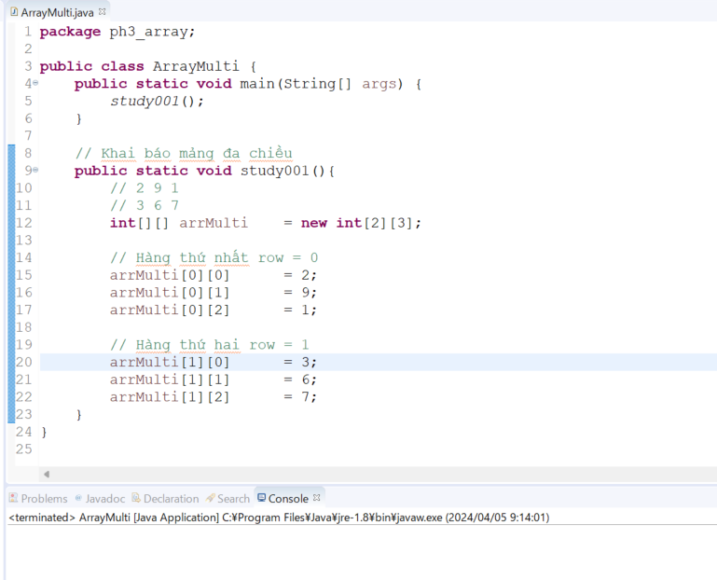
java_training
 | src
 |  | bookstore
 |  | ph1_basic
 |  | ph2_oop
 |  | ph3_array
 |  |  | ArrayBasic.java
 |  |  | ArrayClass.java
 |  |  | ArrayMulti.java |  | → | new



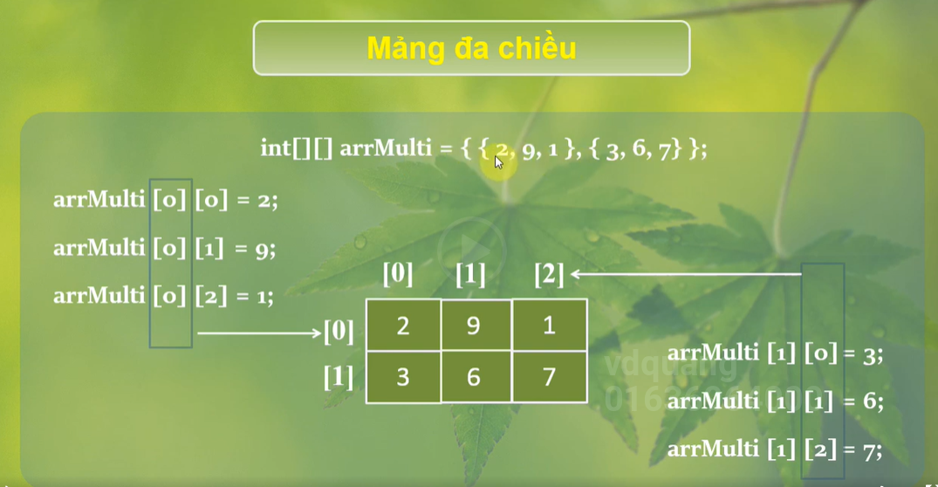

java_training\src\ph3_array\ArrayMulti.java
package ph3_array;

public class ArrayMulti {
public static void main(String[] args) {
study001();
}

// Khai báo mảng đa chiều
public static void study001(){
// 2 9 1
// 3 6 7
int[][] arrMulti = new int[2][3]; |  |  |  | → | Khai báo mảng 2 chiều

// Hàng thứ nhất row = 0
arrMulti[0][0] = 2;
arrMulti[0][1] = 9;
arrMulti[0][2] = 1;

// Hàng thứ hai row = 1
arrMulti[1][0] = 3;
arrMulti[1][1] = 6;
arrMulti[1][2] = 7;
}
}

Thực thi
Thực thi thấy không có lỗi gì như vậy thì mình đã khai báo mảng 2 chiều thành công

Element & Print
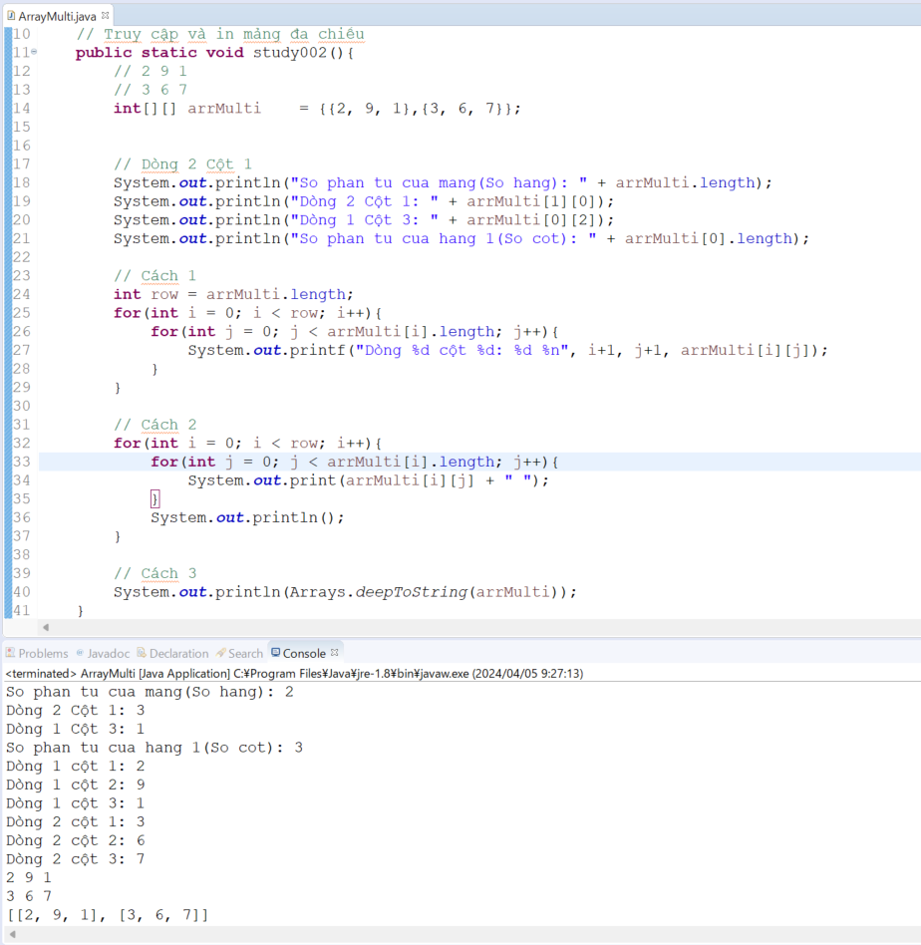
 | java_training
 |  | src
 |  |  | bookstore
 |  |  | ph1_basic
 |  |  | ph2_oop
 |  |  | ph3_array
 |  |  |  | ArrayBasic.java
 |  |  |  | ArrayClass.java
 |  |  |  | ArrayMulti.java |  | → | edit



In ra 1 phần tử nào đó của mảng
 | java_training\src\ph3_array\ArrayMulti.java
 | package ph3_array;

 | public class ArrayMulti {
 | public static void main(String[] args) {
 | study001();
 | }

 | // Khai báo mảng đa chiều
 | public static void study001(){
 | // 2 9 1
 | // 3 6 7
 | int[][] arrMulti = new int[2][3];

 | // Hàng thứ nhất row = 0
 | arrMulti[0][0] = 2;
 | arrMulti[0][1] = 9;
 | arrMulti[0][2] = 1;

 | // Hàng thứ hai row = 1
 | arrMulti[1][0] = 3;
 | arrMulti[1][1] = 6;
 | arrMulti[1][2] = 7;

 | // Dòng 2 Cột 1
 | System.out.println("Dòng 2 Cột 1: " + arrMulti[1][0]);
 | System.out.println("Dòng 1 Cột 3: " + arrMulti[0][2]);
 | }
 | }

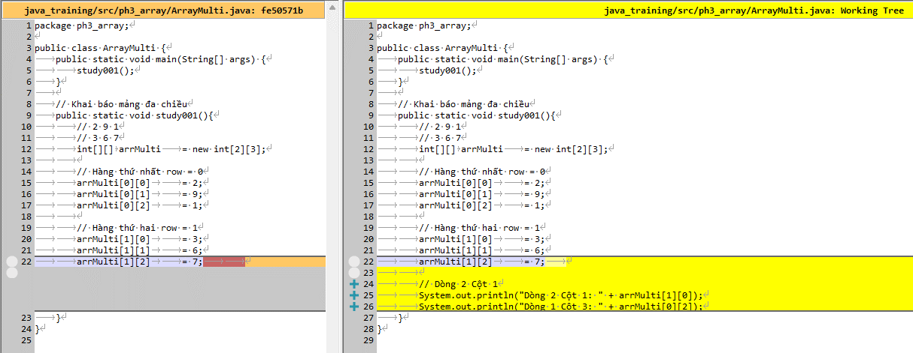

 | Thực thi
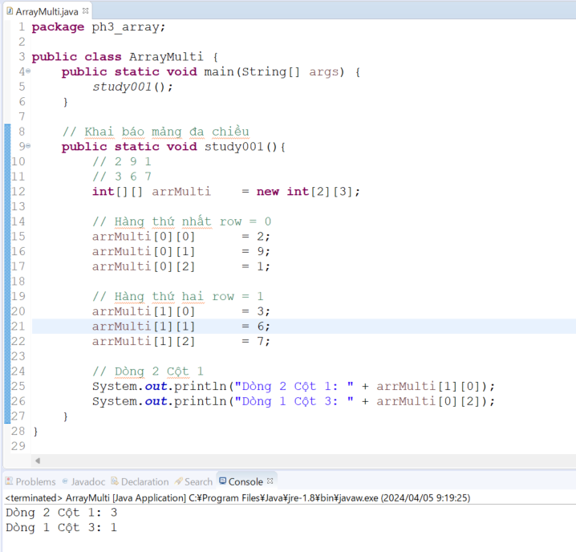

In ra tất cả các phân tử của mảng
 | java_training\src\ph3_array\ArrayMulti.java
 | package ph3_array;

 | import java.util.Arrays;

 | public class ArrayMulti {
 |  | public static void main(String[] args) {
 |  |  | study002();
 |  | }

 |  | // Truy cập và in mảng đa chiều
 |  | public static void study002(){
 |  |  | // 2 9 1
 |  |  | // 3 6 7
 |  |  | int[][] | arrMulti | = {{2, 9, 1},{3, 6, 7}};

 |  |  | // Dòng 2 Cột 1
 |  |  | System.out.println("So phan tu cua mang(So hang): " + arrMulti.length); |  |  |  |  | → | Số dòng của mảng 2 chiều
 |  |  | System.out.println("Dòng 2 Cột 1: " + arrMulti[1][0]);
 |  |  | System.out.println("Dòng 1 Cột 3: " + arrMulti[0][2]);
 |  |  | System.out.println("So phan tu cua hang 1(So cot): " + arrMulti[0].length); |  |  |  |  | → | Mỗi hàng là 1 mảng nên arrMulti[0].length có được số phần tử của hàng 1

 |  |  | // Cách 1
 |  |  | int row | = arrMulti.length;
 |  |  | for(int i = 0; i < row; i++){
 |  |  |  | for(int j = 0; j < arrMulti[i].length; j++){
 |  |  |  |  | System.out.printf("Dòng %d cột %d: %d %n", i+1, j+1, arrMulti[i][j]);
 |  |  |  | }
 |  |  | }

 |  |  | // Cách 2
 |  |  | for(int i = 0; i < row; i++){
 |  |  |  | for(int j = 0; j < arrMulti[i].length; j++){
 |  |  |  |  | System.out.print(arrMulti[i][j] + " ");
 |  |  |  | }
 |  |  |  | System.out.println();
 |  |  | }

 |  |  | // Cách 3
 |  |  | System.out.println(Arrays.deepToString(arrMulti)); |  |  |  |  | → | deepToString() giúp in ra cấu trúc của 1 mảng đa chiều
 |  | }

 |  | // Khai báo mảng đa chiều
 |  | public static void study001(){
 |  |  | // 2 9 1
 |  |  | // 3 6 7
 |  |  | int[][] | arrMulti | = new int[2][3];

 |  |  | // Hàng thứ nhất row = 0
 |  |  | arrMulti[0][0] |  | = 2;
 |  |  | arrMulti[0][1] |  | = 9;
 |  |  | arrMulti[0][2] |  | = 1;

 |  |  | // Hàng thứ hai row = 1
 |  |  | arrMulti[1][0] |  | = 3;
 |  |  | arrMulti[1][1] |  | = 6;
 |  |  | arrMulti[1][2] |  | = 7;

 |  |  | // Dòng 2 Cột 1
 |  |  | System.out.println("Dòng 2 Cột 1: " + arrMulti[1][0]);
 |  |  | System.out.println("Dòng 1 Cột 3: " + arrMulti[0][2]);
 |  | }
 | }

 | Thực thi

Matrix
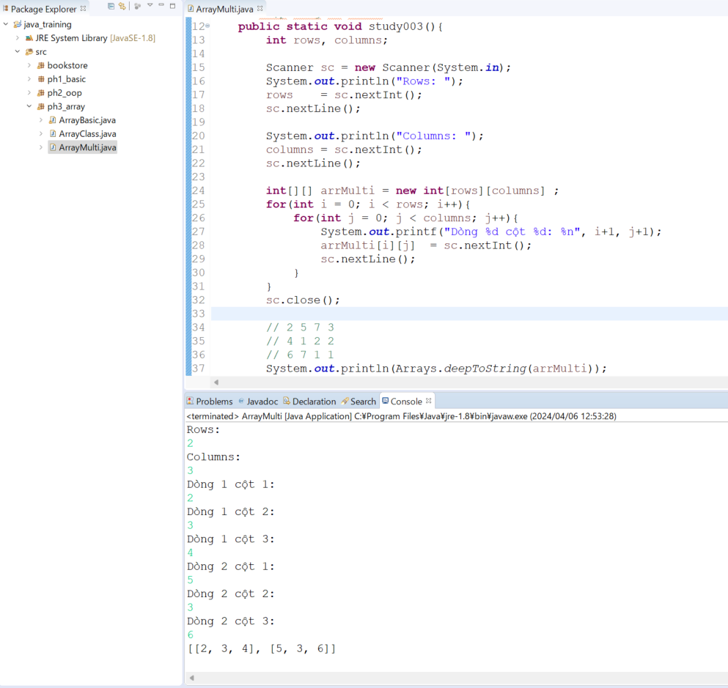
java_training
 | src
 |  | bookstore
 |  | ph1_basic
 |  | ph2_oop
 |  | ph3_array
 |  |  | ArrayBasic.java
 |  |  | ArrayClass.java
 |  |  | ArrayMulti.java | → | edit

java_training\src\ph3_array\ArrayMulti.java
package ph3_array;

import java.util.Arrays;
import java.util.Scanner;

public class ArrayMulti {
public static void main(String[] args) {
study003();
}

// Nhập mảng đa chiều
public static void study003(){
int rows, columns;

Scanner sc = new Scanner(System.in);
System.out.println("Rows: ");
rows = sc.nextInt(); |  |  |  |  |  | → | Nhập vào số dòng của mảng
sc.nextLine();

System.out.println("Columns: ");
columns = sc.nextInt();
sc.nextLine();

int[][] arrMulti = new int[rows][columns] ;
for(int i = 0; i < rows; i++){
for(int j = 0; j < columns; j++){
System.out.printf("Dòng %d cột %d: %n", i+1, j+1);
arrMulti[i][j] = sc.nextInt();
sc.nextLine();
}
}
sc.close();

// 2 5 7 3
// 4 1 2 2
// 6 7 1 1
System.out.println(Arrays.deepToString(arrMulti));

}

// Truy cập và in mảng đa chiều
public static void study002(){
// 2 9 1
// 3 6 7
int[][] arrMulti = {{2, 9, 1},{3, 6, 7}};

// Dòng 2 Cột 1
System.out.println("So phan tu cua mang(So hang): " + arrMulti.length);
System.out.println("Dòng 2 Cột 1: " + arrMulti[1][0]);
System.out.println("Dòng 1 Cột 3: " + arrMulti[0][2]);
System.out.println("So phan tu cua hang 1(So cot): " + arrMulti[0].length);

// Cách 1
int row = arrMulti.length;
for(int i = 0; i < row; i++){
for(int j = 0; j < arrMulti[i].length; j++){
System.out.printf("Dòng %d cột %d: %d %n", i+1, j+1, arrMulti[i][j]);
}
}

// Cách 2
for(int i = 0; i < row; i++){
for(int j = 0; j < arrMulti[i].length; j++){
System.out.print(arrMulti[i][j] + " ");
}
System.out.println();
}

// Cách 3
System.out.println(Arrays.deepToString(arrMulti));
}

// Khai báo mảng đa chiều
public static void study001(){
// 2 9 1
// 3 6 7
int[][] arrMulti = new int[2][3];

// Hàng thứ nhất row = 0
arrMulti[0][0] = 2;
arrMulti[0][1] = 9;
arrMulti[0][2] = 1;

// Hàng thứ hai row = 1
arrMulti[1][0] = 3;
arrMulti[1][1] = 6;
arrMulti[1][2] = 7;

// Dòng 2 Cột 1
System.out.println("Dòng 2 Cột 1: " + arrMulti[1][0]);
System.out.println("Dòng 1 Cột 3: " + arrMulti[0][2]);
}
}

Thực thi

Tổng dòng
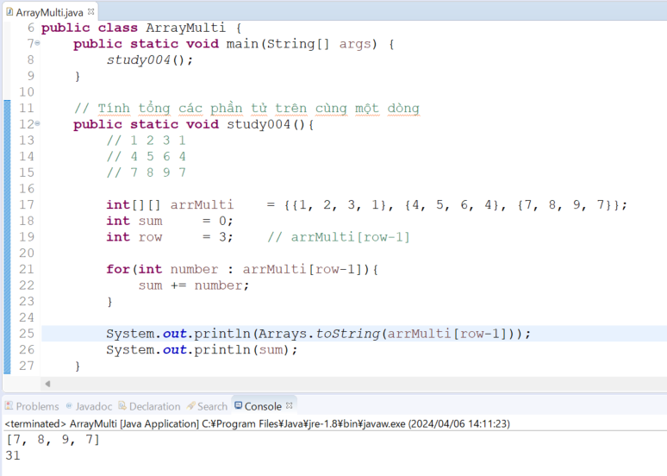
java_training
 | src
 |  | bookstore
 |  | ph1_basic
 |  | ph2_oop
 |  | ph3_array
 |  |  | ArrayBasic.java
 |  |  | ArrayClass.java
 |  |  | ArrayMulti.java | → | edit

java_training\src\ph3_array\ArrayMulti.java
package ph3_array;

import java.util.Arrays;
import java.util.Scanner;

public class ArrayMulti {
public static void main(String[] args) {
study004();
}

// Tính tổng các phần tử trên cùng một dòng
public static void study004(){
// 1 2 3 1
// 4 5 6 4
// 7 8 9 7

int[][] arrMulti = {{1, 2, 3, 1}, {4, 5, 6, 4}, {7, 8, 9, 7}};
int sum = 0;
int row = 3; // arrMulti[row-1]

for(int number : arrMulti[row-1]){
sum += number;
}

System.out.println(Arrays.toString(arrMulti[row-1]));
System.out.println(sum);
}

// Nhập mảng đa chiều
public static void study003(){
int rows, columns;

Scanner sc = new Scanner(System.in);
System.out.println("Rows: ");
rows = sc.nextInt();
sc.nextLine();

System.out.println("Columns: ");
columns = sc.nextInt();
sc.nextLine();

int[][] arrMulti = new int[rows][columns] ;
for(int i = 0; i < rows; i++){
for(int j = 0; j < columns; j++){
System.out.printf("Dòng %d cột %d: %n", i+1, j+1);
arrMulti[i][j] = sc.nextInt();
sc.nextLine();
}
}
sc.close();

// 2 5 7 3
// 4 1 2 2
// 6 7 1 1
System.out.println(Arrays.deepToString(arrMulti));

}

// Truy cập và in mảng đa chiều
public static void study002(){
// 2 9 1
// 3 6 7
int[][] arrMulti = {{2, 9, 1},{3, 6, 7}};

// Dòng 2 Cột 1
System.out.println("So phan tu cua mang(So hang): " + arrMulti.length);
System.out.println("Dòng 2 Cột 1: " + arrMulti[1][0]);
System.out.println("Dòng 1 Cột 3: " + arrMulti[0][2]);
System.out.println("So phan tu cua hang 1(So cot): " + arrMulti[0].length);

// Cách 1
int row = arrMulti.length;
for(int i = 0; i < row; i++){
for(int j = 0; j < arrMulti[i].length; j++){
System.out.printf("Dòng %d cột %d: %d %n", i+1, j+1, arrMulti[i][j]);
}
}

// Cách 2
for(int i = 0; i < row; i++){
for(int j = 0; j < arrMulti[i].length; j++){
System.out.print(arrMulti[i][j] + " ");
}
System.out.println();
}

// Cách 3
System.out.println(Arrays.deepToString(arrMulti));
}

// Khai báo mảng đa chiều
public static void study001(){
// 2 9 1
// 3 6 7
int[][] arrMulti = new int[2][3];

// Hàng thứ nhất row = 0
arrMulti[0][0] = 2;
arrMulti[0][1] = 9;
arrMulti[0][2] = 1;

// Hàng thứ hai row = 1
arrMulti[1][0] = 3;
arrMulti[1][1] = 6;
arrMulti[1][2] = 7;

// Dòng 2 Cột 1
System.out.println("Dòng 2 Cột 1: " + arrMulti[1][0]);
System.out.println("Dòng 1 Cột 3: " + arrMulti[0][2]);
}
}

Thực thi

Tổng cột
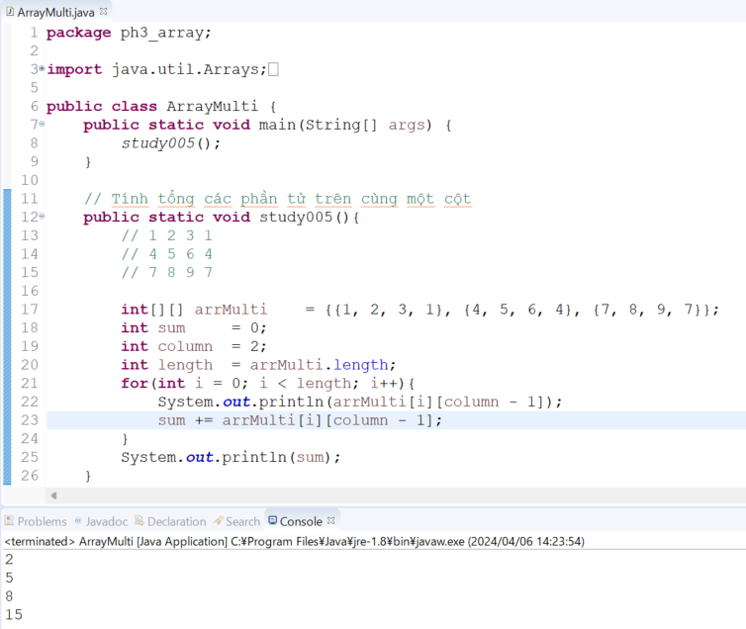
java_training
 | src
 |  | bookstore
 |  | ph1_basic
 |  | ph2_oop
 |  | ph3_array
 |  |  | ArrayBasic.java
 |  |  | ArrayClass.java
 |  |  | ArrayMulti.java | → | edit

java_training\src\ph3_array\ArrayMulti.java
package ph3_array;

import java.util.Arrays;
import java.util.Scanner;

public class ArrayMulti {
public static void main(String[] args) {
study005();
}

// Tính tổng các phần tử trên cùng một cột
public static void study005(){
// 1 2 3 1
// 4 5 6 4
// 7 8 9 7

int[][] arrMulti = {{1, 2, 3, 1}, {4, 5, 6, 4}, {7, 8, 9, 7}};
int sum = 0;
int column = 2;
int length = arrMulti.length;
for(int i = 0; i < length; i++){
System.out.println(arrMulti[i][column - 1]);
sum += arrMulti[i][column - 1];
}
System.out.println(sum);
}

// Tính tổng các phần tử trên cùng một dòng
public static void study004(){
// 1 2 3 1
// 4 5 6 4
// 7 8 9 7

int[][] arrMulti = {{1, 2, 3, 1}, {4, 5, 6, 4}, {7, 8, 9, 7}};
int sum = 0;
int row = 3; // arrMulti[row-1]

for(int number : arrMulti[row-1]){
sum += number;
}

System.out.println(Arrays.toString(arrMulti[row-1]));
System.out.println(sum);
}

// Nhập mảng đa chiều
public static void study003(){
int rows, columns;

Scanner sc = new Scanner(System.in);
System.out.println("Rows: ");
rows = sc.nextInt();
sc.nextLine();

System.out.println("Columns: ");
columns = sc.nextInt();
sc.nextLine();

int[][] arrMulti = new int[rows][columns] ;
for(int i = 0; i < rows; i++){
for(int j = 0; j < columns; j++){
System.out.printf("Dòng %d cột %d: %n", i+1, j+1);
arrMulti[i][j] = sc.nextInt();
sc.nextLine();
}
}
sc.close();

// 2 5 7 3
// 4 1 2 2
// 6 7 1 1
System.out.println(Arrays.deepToString(arrMulti));

}

// Truy cập và in mảng đa chiều
public static void study002(){
// 2 9 1
// 3 6 7
int[][] arrMulti = {{2, 9, 1},{3, 6, 7}};

// Dòng 2 Cột 1
System.out.println("So phan tu cua mang(So hang): " + arrMulti.length);
System.out.println("Dòng 2 Cột 1: " + arrMulti[1][0]);
System.out.println("Dòng 1 Cột 3: " + arrMulti[0][2]);
System.out.println("So phan tu cua hang 1(So cot): " + arrMulti[0].length);

// Cách 1
int row = arrMulti.length;
for(int i = 0; i < row; i++){
for(int j = 0; j < arrMulti[i].length; j++){
System.out.printf("Dòng %d cột %d: %d %n", i+1, j+1, arrMulti[i][j]);
}
}

// Cách 2
for(int i = 0; i < row; i++){
for(int j = 0; j < arrMulti[i].length; j++){
System.out.print(arrMulti[i][j] + " ");
}
System.out.println();
}

// Cách 3
System.out.println(Arrays.deepToString(arrMulti));
}

// Khai báo mảng đa chiều
public static void study001(){
// 2 9 1
// 3 6 7
int[][] arrMulti = new int[2][3];

// Hàng thứ nhất row = 0
arrMulti[0][0] = 2;
arrMulti[0][1] = 9;
arrMulti[0][2] = 1;

// Hàng thứ hai row = 1
arrMulti[1][0] = 3;
arrMulti[1][1] = 6;
arrMulti[1][2] = 7;

// Dòng 2 Cột 1
System.out.println("Dòng 2 Cột 1: " + arrMulti[1][0]);
System.out.println("Dòng 1 Cột 3: " + arrMulti[0][2]);
}
}

Thực thi

Tổng đường chéo
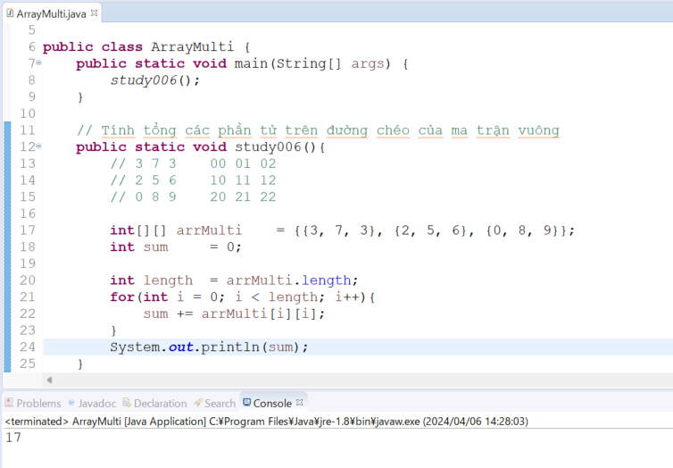
java_training
 | src
 |  | bookstore
 |  | ph1_basic
 |  | ph2_oop
 |  | ph3_array
 |  |  | ArrayBasic.java
 |  |  | ArrayClass.java
 |  |  | ArrayMulti.java | → | edit

java_training\src\ph3_array\ArrayMulti.java
package ph3_array;

import java.util.Arrays;
import java.util.Scanner;

public class ArrayMulti {
public static void main(String[] args) {
study006();
}

// Tính tổng các phần tử trên đường chéo của ma trận vuông
public static void study006(){
// 3 7 3 00 01 02
// 2 5 6 10 11 12
// 0 8 9 20 21 22

int[][] arrMulti = {{3, 7, 3}, {2, 5, 6}, {0, 8, 9}};
int sum = 0;

int length = arrMulti.length;
for(int i = 0; i < length; i++){
sum += arrMulti[i][i];
}
System.out.println(sum);
}

// Tính tổng các phần tử trên cùng một cột
public static void study005(){
// 1 2 3 1
// 4 5 6 4
// 7 8 9 7

int[][] arrMulti = {{1, 2, 3, 1}, {4, 5, 6, 4}, {7, 8, 9, 7}};
int sum = 0;
int column = 2;
int length = arrMulti.length;
for(int i = 0; i < length; i++){
System.out.println(arrMulti[i][column - 1]);
sum += arrMulti[i][column - 1];
}
System.out.println(sum);
}

// Tính tổng các phần tử trên cùng một dòng
public static void study004(){
// 1 2 3 1
// 4 5 6 4
// 7 8 9 7

int[][] arrMulti = {{1, 2, 3, 1}, {4, 5, 6, 4}, {7, 8, 9, 7}};
int sum = 0;
int row = 3; // arrMulti[row-1]

for(int number : arrMulti[row-1]){
sum += number;
}

System.out.println(Arrays.toString(arrMulti[row-1]));
System.out.println(sum);
}

// Nhập mảng đa chiều
public static void study003(){
int rows, columns;

Scanner sc = new Scanner(System.in);
System.out.println("Rows: ");
rows = sc.nextInt();
sc.nextLine();

System.out.println("Columns: ");
columns = sc.nextInt();
sc.nextLine();

int[][] arrMulti = new int[rows][columns] ;
for(int i = 0; i < rows; i++){
for(int j = 0; j < columns; j++){
System.out.printf("Dòng %d cột %d: %n", i+1, j+1);
arrMulti[i][j] = sc.nextInt();
sc.nextLine();
}
}
sc.close();

// 2 5 7 3
// 4 1 2 2
// 6 7 1 1
System.out.println(Arrays.deepToString(arrMulti));

}

// Truy cập và in mảng đa chiều
public static void study002(){
// 2 9 1
// 3 6 7
int[][] arrMulti = {{2, 9, 1},{3, 6, 7}};

// Dòng 2 Cột 1
System.out.println("So phan tu cua mang(So hang): " + arrMulti.length);
System.out.println("Dòng 2 Cột 1: " + arrMulti[1][0]);
System.out.println("Dòng 1 Cột 3: " + arrMulti[0][2]);
System.out.println("So phan tu cua hang 1(So cot): " + arrMulti[0].length);

// Cách 1
int row = arrMulti.length;
for(int i = 0; i < row; i++){
for(int j = 0; j < arrMulti[i].length; j++){
System.out.printf("Dòng %d cột %d: %d %n", i+1, j+1, arrMulti[i][j]);
}
}

// Cách 2
for(int i = 0; i < row; i++){
for(int j = 0; j < arrMulti[i].length; j++){
System.out.print(arrMulti[i][j] + " ");
}
System.out.println();
}

// Cách 3
System.out.println(Arrays.deepToString(arrMulti));
}

// Khai báo mảng đa chiều
public static void study001(){
// 2 9 1
// 3 6 7
int[][] arrMulti = new int[2][3];

// Hàng thứ nhất row = 0
arrMulti[0][0] = 2;
arrMulti[0][1] = 9;
arrMulti[0][2] = 1;

// Hàng thứ hai row = 1
arrMulti[1][0] = 3;
arrMulti[1][1] = 6;
arrMulti[1][2] = 7;

// Dòng 2 Cột 1
System.out.println("Dòng 2 Cột 1: " + arrMulti[1][0]);
System.out.println("Dòng 1 Cột 3: " + arrMulti[0][2]);
}
}

Thực thi

Max
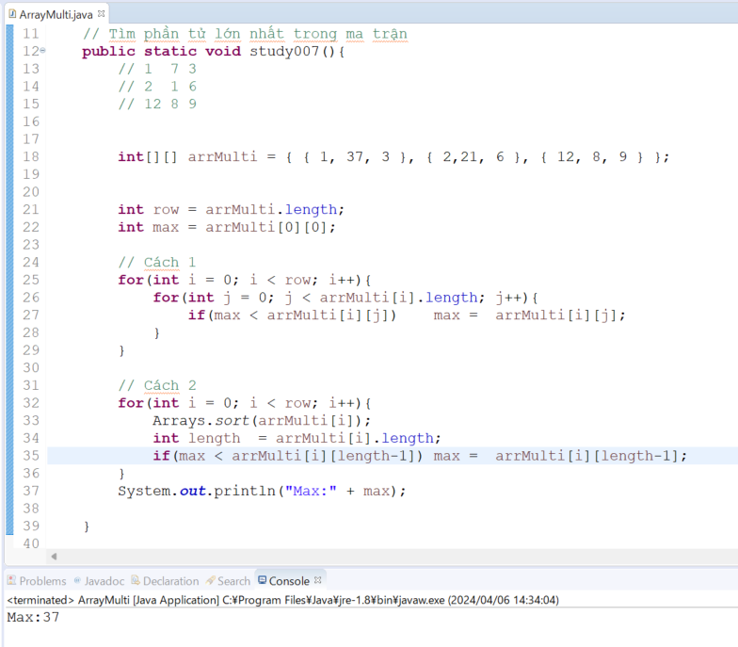
java_training
 | src
 |  | bookstore
 |  | ph1_basic
 |  | ph2_oop
 |  | ph3_array
 |  |  | ArrayBasic.java
 |  |  | ArrayClass.java
 |  |  | ArrayMulti.java | → | edit

java_training\src\ph3_array\ArrayMulti.java
package ph3_array;

import java.util.Arrays;
import java.util.Scanner;

public class ArrayMulti {
public static void main(String[] args) {
study007();
}

// Tìm phần tử lớn nhất trong ma trận
public static void study007(){
// 1 7 3
// 2 1 6
// 12 8 9

int[][] arrMulti = { { 1, 37, 3 }, { 2,21, 6 }, { 12, 8, 9 } };

int row = arrMulti.length;
int max = arrMulti[0][0];

// Cách 1
for(int i = 0; i < row; i++){
for(int j = 0; j < arrMulti[i].length; j++){
if(max < arrMulti[i][j]) max = arrMulti[i][j];
}
}

// Cách 2
for(int i = 0; i < row; i++){
Arrays.sort(arrMulti[i]);
int length = arrMulti[i].length;
if(max < arrMulti[i][length-1]) max = arrMulti[i][length-1];
}
System.out.println("Max:" + max);

}

// Tính tổng các phần tử trên đường chéo của ma trận vuông
public static void study006(){
// 3 7 3 00 01 02
// 2 5 6 10 11 12
// 0 8 9 20 21 22

int[][] arrMulti = {{3, 7, 3}, {2, 5, 6}, {0, 8, 9}};
int sum = 0;

int length = arrMulti.length;
for(int i = 0; i < length; i++){
sum += arrMulti[i][i];
}
System.out.println(sum);
}

// Tính tổng các phần tử trên cùng một cột
public static void study005(){
// 1 2 3 1
// 4 5 6 4
// 7 8 9 7

int[][] arrMulti = {{1, 2, 3, 1}, {4, 5, 6, 4}, {7, 8, 9, 7}};
int sum = 0;
int column = 2;
int length = arrMulti.length;
for(int i = 0; i < length; i++){
System.out.println(arrMulti[i][column - 1]);
sum += arrMulti[i][column - 1];
}
System.out.println(sum);
}

// Tính tổng các phần tử trên cùng một dòng
public static void study004(){
// 1 2 3 1
// 4 5 6 4
// 7 8 9 7

int[][] arrMulti = {{1, 2, 3, 1}, {4, 5, 6, 4}, {7, 8, 9, 7}};
int sum = 0;
int row = 3; // arrMulti[row-1]

for(int number : arrMulti[row-1]){
sum += number;
}

System.out.println(Arrays.toString(arrMulti[row-1]));
System.out.println(sum);
}

// Nhập mảng đa chiều
public static void study003(){
int rows, columns;

Scanner sc = new Scanner(System.in);
System.out.println("Rows: ");
rows = sc.nextInt();
sc.nextLine();

System.out.println("Columns: ");
columns = sc.nextInt();
sc.nextLine();

int[][] arrMulti = new int[rows][columns] ;
for(int i = 0; i < rows; i++){
for(int j = 0; j < columns; j++){
System.out.printf("Dòng %d cột %d: %n", i+1, j+1);
arrMulti[i][j] = sc.nextInt();
sc.nextLine();
}
}
sc.close();

// 2 5 7 3
// 4 1 2 2
// 6 7 1 1
System.out.println(Arrays.deepToString(arrMulti));

}

// Truy cập và in mảng đa chiều
public static void study002(){
// 2 9 1
// 3 6 7
int[][] arrMulti = {{2, 9, 1},{3, 6, 7}};

// Dòng 2 Cột 1
System.out.println("So phan tu cua mang(So hang): " + arrMulti.length);
System.out.println("Dòng 2 Cột 1: " + arrMulti[1][0]);
System.out.println("Dòng 1 Cột 3: " + arrMulti[0][2]);
System.out.println("So phan tu cua hang 1(So cot): " + arrMulti[0].length);

// Cách 1
int row = arrMulti.length;
for(int i = 0; i < row; i++){
for(int j = 0; j < arrMulti[i].length; j++){
System.out.printf("Dòng %d cột %d: %d %n", i+1, j+1, arrMulti[i][j]);
}
}

// Cách 2
for(int i = 0; i < row; i++){
for(int j = 0; j < arrMulti[i].length; j++){
System.out.print(arrMulti[i][j] + " ");
}
System.out.println();
}

// Cách 3
System.out.println(Arrays.deepToString(arrMulti));
}

// Khai báo mảng đa chiều
public static void study001(){
// 2 9 1
// 3 6 7
int[][] arrMulti = new int[2][3];

// Hàng thứ nhất row = 0
arrMulti[0][0] = 2;
arrMulti[0][1] = 9;
arrMulti[0][2] = 1;

// Hàng thứ hai row = 1
arrMulti[1][0] = 3;
arrMulti[1][1] = 6;
arrMulti[1][2] = 7;

// Dòng 2 Cột 1
System.out.println("Dòng 2 Cột 1: " + arrMulti[1][0]);
System.out.println("Dòng 1 Cột 3: " + arrMulti[0][2]);
}
}

Thực thi

ArrayExe
java_training
 | src
 |  | bookstore
 |  | ph1_basic
 |  | ph2_oop
 |  | ph3_array
 |  |  | ArrayBasic.java
 |  |  | ArrayClass.java
 |  |  | ArrayExe.java | → | new
 |  |  | ArrayMulti.java

java_training\src\ph3_array\ArrayExe.java
package ph3_array;

import java.util.Arrays;

public class ArrayExe {

public static void main(String[] args) {
study001();
}

// Sắp xếp ma trận tăng dần
public static void study003(){ |  |  |  |  |  | _____________________________________________________________________________
// 2 6 7 1 00 01 02 03 |  |  |  |  |  |  | Thực thi
// 7 8 1 3 10 11 12 13
// 7 1 9 4 21 22 23 24
// 1 4 3 1 31 32 33 34

int[][] arrMulti = {{2, 6, 7, 1}, {7, 8, 1, 3}, {7, 1, 9, 4}, {1, 4, 3, 1}};
System.out.println("Input: " + Arrays.deepToString(arrMulti));

// Chuyển sang mảng 1 chiều
int rows = arrMulti.length;
int columns = arrMulti[0].length;
int[] arrNumber = new int[rows*columns];
for (int i = 0; i < rows*columns; i++) arrNumber[i] = arrMulti[i / rows][i % rows];

// Sắp xếp mảng 1 chiều
Arrays.sort(arrNumber);

// Chuyển mảng 1 chiều thành mảng 2 chiều
for (int i = 0; i < rows*columns; i++) arrMulti[i / rows][i % rows] = arrNumber[i];

System.out.println("Array: " + Arrays.toString(arrNumber));
System.out.println("Output: " + Arrays.deepToString(arrMulti));
}

// Tìm các phần tử lớn nhất ở mỗi dòng và tính tổng các phần tử đó |  |  |  |  |  | _____________________________________________________________________________
public static void study002(){ |  |  |  |  |  |  | Thực thi
// 2 6 7 1 00 01 02 03
// 7 8 1 3 10 11 12 13
// 7 1 9 4 21 22 23 24
// 1 4 3 1 31 32 33 34

int[][] arrMulti = {{2, 6, 7, 1}, {7, 8, 1, 3}, {7, 1, 9, 4}, {1, 4, 3, 1}};

int length = arrMulti.length;
int sum = 0;
for(int i = 0; i < length; i++){
Arrays.sort(arrMulti[i]);
System.out.printf("Phần tử lớn nhất ở dòng %d: %d %n", i+1, arrMulti[i][length-1]);
sum += arrMulti[i][length-1];
}
System.out.println("Tổng các phần tử lớn nhất: " + sum);
}

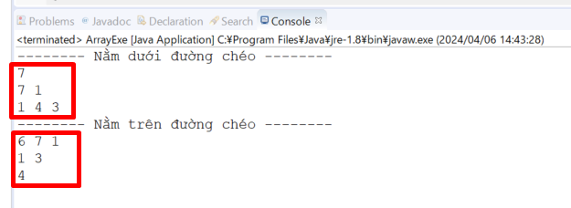
// Xuất các phần tử nằm phía trên (phía dưới) đường chéo chính |  |  |  |  |  | _____________________________________________________________________________
public static void study001(){ |  |  |  |  |  |  | Thực thi
// 2 6 7 1 00 01 02 03
// 7 8 1 3 10 11 12 13
// 7 1 9 4 21 22 23 24
// 1 4 3 1 31 32 33 34

int[][] arrMulti = {{2, 6, 7, 1}, {7, 8, 1, 3}, {7, 1, 9, 4}, {1, 4, 3, 1}};

// Nằm dưới đường chéo
System.out.println("-------- Nằm dưới đường chéo -------- ");
int length = arrMulti.length;
for(int i = 1; i < length; i++){
for(int j = 0; j < i; j++){
System.out.print(arrMulti[i][j] + " "); |  |  |  |  |  |  | 7
} |  |  |  |  |  |  | 7 | 1
System.out.println(); |  |  |  |  |  |  | 1 | 4 | 3
}

// Nằm trên đường chéo
System.out.println("-------- Nằm trên đường chéo -------- ");
for(int i = 0; i < length; i++){ |  |  |  |  |  |  | 6 | 7 | 1
for(int j = i + 1; j < length; j++){ |  |  |  |  |  |  |  | 1 | 3
System.out.print(arrMulti[i][j] + " "); |  |  |  |  |  |  |  |  | 4
}
System.out.println();
}
}
}

